vip zone
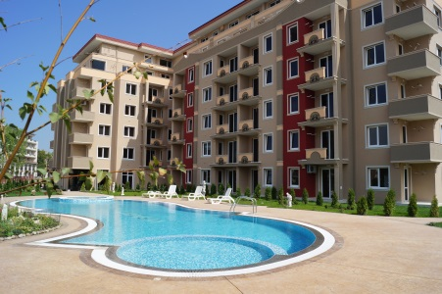
 |  |  | VIP ZONE

 |  |  | BULGARIA - SUNNY BEACH

 |  |  | приложение с цени на свободни апартаменти

ЕТАЖ | Ап.№ по кадастр. скица | Ап.№ | ВИД | ПЛОЩ КВ.М | ОБЩИ ЧАСТИ | ОБЩА ПЛОЩ | ЦЕНА КВ.М | ЦЕНА | ЗАБЕЛЕЖКА
1 | А4 | 102 | студио | 39.33 | 5.59 | 44.92 | 640 | 28,749
 | А5 | 103 | студио | 39.40 | 5.60 | 45.00 | 660 | 29,700
2 | А27 | 208 | 1 спалня | 52.35 | 7.44 | 59.79 | 690 | 41,255
 | А19 | 217 | студио | 39.53 | 5.62 | 45.15 | 650 | 29,348
3 | А43 | 307 | студио | 39.33 | 5.59 | 44.92 | 650 | 29,198
6 | А87 | 601 | 3 спален | 145.81 | 20.72 | 166.53 | 600 | 99,918
 | А92 | 606 | 1 спалня | 72.10 | 10.25 | 82.35 | 550 | 45,293
 | А93 | 607 | 1 спалня | 71.28 | 10.13 | 81.41 | 550 | 44,776
 | А94 | 608 | 1 спалня | 95.03 | 13.51 | 108.54 | 550 | 59,697
 | А95 | 609 | 1 спалня | 72.65 | 10.32 | 82.97 | 550 | 45,634
 | А80 | 610 | 1 спалня | 97.26 | 13.82 | 111.08 | 550 | 61,094
 | А81 | 611 | 1 спалня | 84.92 | 12.07 | 96.99 | 550 | 53,345
 | А82 | 612 | 1 спалня | 84.92 | 12.07 | 96.99 | 550 | 53,345
 | А83 | 613 | 1 спалня | 81.02 | 11.51 | 92.53 | 550 | 50,892
 | А84 | 614 | 1 спалня | 81.33 | 11.56 | 92.89 | 550 | 51,090
 | А86 | 616 | 1 спалня | 78.73 | 11.19 | 89.92 | 550 | 49,456

